4销售对比（手机）
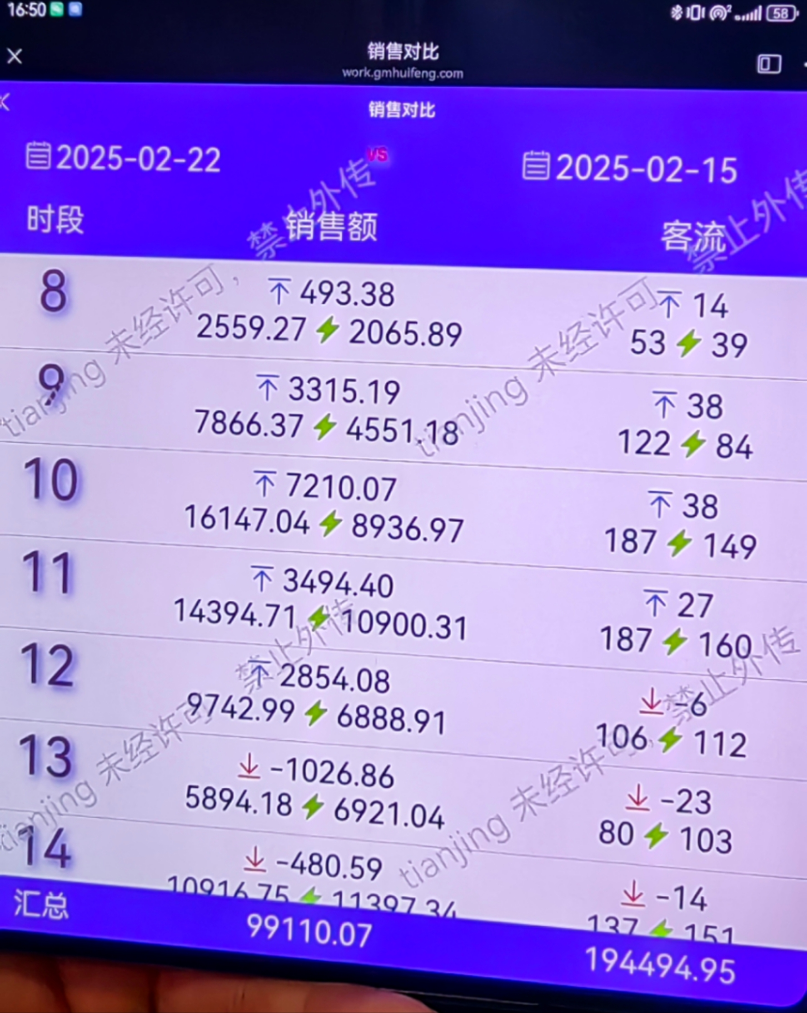
日期 |  |  | 日期
时段 | 销售额 | 客流 | 对比（箭头指上或指下，相关数据）
07:00-08:00 | 两天 | 两天
08:00-09:00
09:00-10:00
10:00-11:00
11:00-12:00
12:00-13:00
13:00-14:00
14:00-15:00
15:00-16:00
16:00-17:00
17:00-18:00
18:00-19:00
19:00-20:00
20:00-21:00
21:00-22:00
22:00-23:00
23:00-24:00
合计
备注：日期可以选择区间、各岗位根据自己的角色定义进行体现

 | [io]销售客单按时段

